Ideia_Tabulação
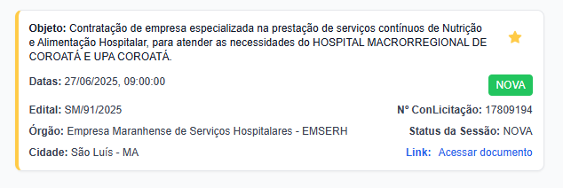

FONTE | API | API | API | API | API | Tabulação | API | Tabulação | API | API | Manual | Manual | Manual
 | CONTROLE | DATA | N PREGAO | HORA | ORGÃO LICITANTE | OBJETO | UF | SITE | CÓDIGO UNIDADE GESTORA | Valor Estimado Contratação | FORNECEDOR ATUAL | CNPJ do Fornecedor | Valor do Contrato
 | 17809194 | 2025-06-27 | SM 91/2025 | 9:00:00 | EMSERH Hospital Macrorregional de Coroata | Nutrição Hospitalar | MA | Licitações -e | 1071682 | Não Informado

 |  |  |  |  |  | Tipo_Objeto |  | Tipo | orgao.codigo | valor_estimado
 |  |  |  |  |  | Alimentação |  | InTERnet

 |  |  |  |  |  | Objeto |  | Site
 |  |  |  |  |  | Nutrição Hospitalar |  | Licitações -e

